Hoja1
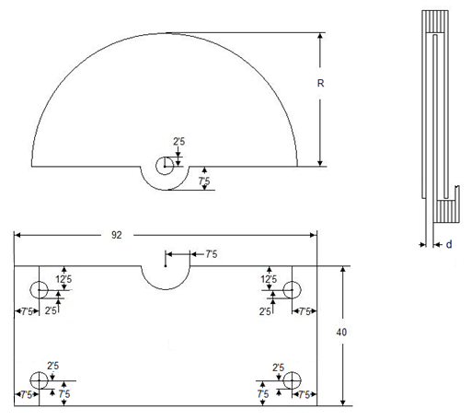
CALCULOS EN CONDENSADOR VARIABLE

 | CALCULO DE "N" PLACAS MOVIBLES

 | R cm | 2.5 | Area = | 9.8174770425 | cm2
 | distancia m/m | 1
 | C pF | 165.155489

 | N placas | 19.999999966

 | CALCULO DE "C" rF

 | R cm | 2.5 | Area = | 9.8174770425 | cm2
 | distancia m/m | 1
 | N placas movibles | 20

 | C | 165.15548929

